상품제안서
아이리버 스톰 넥밴드 선풍기 | 상품코드: S21434

 |  |  |  |  |  |  | 02-713-8555 | www.synergygift.co.kr
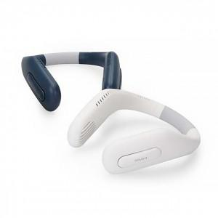

【상세/제작정보】 | <p> - 70개의 에어홀을 통한 파노라마 에어커튼 구조의 시원한 바람</p><p>- 저소음 BLDC모터 + 듀얼터빈팬 적용으로 강력하고 효츌적인 성능 구현</p><p>- 2200mAh 정품 A급셀 탑재로 최대 7시간 이상 사용</p><p>- 두손이 자유로운 핸즈프리 디자인</p><p>- 260g의 경량 디자인으로 휴대성 극대화&nbsp;</p><p>- PCM 2중 안전회로 탑재로 안전하게 사용</p><p>&nbsp;</p>

【인쇄/포장옵션】 | 레이저 / 포장지포장

【공급단가】 | 수량 | 30~ | 100~ | 300~ | 500~ | 1,000~
*VAT별도 | 단가 | 20,950원 | 20,130원 | 19,300원 | 18,810원 | 18,310원

【상품 URL】 | https://www.synergygift.co.kr:443/src/goods_detail.php?gdno=21434

